报价清单
区域 | 规格/材质 | 数量 | 单位 | 单价 | 天数 | 合计 | 示意图 | 备注
宣传桁架 | 桁架含黑底喷绘画面（500*300cm*1） | 15.00 | 平方米 |  | 1.00 | 0.00 |  | 放三周
贡贺周年喜乐 | 2*0.6*0.3m大蛋糕 | 1.00 | 天 | 1600.00 | 1.00 | 1600.00 |  | 1600元含税费用代走账 不可竞价商户合作
滚月饼大赛 （9.25-26） | 定制闭气月饼气模（直径约1.5m） | 5.00 | 个 |  | 1.00 | 0.00 | 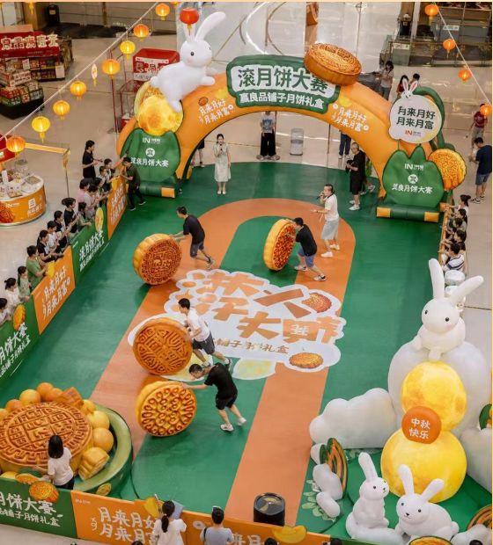
 | 桁架含黑底喷绘画面（500*300cm*1） | 15.00 | 个 |  | 1.00 | 0.00 |  | 放三周
 | 地贴（8*6m 黑底喷绘附斜纹膜） | 48.00 | 平方米 |  | 1.00 | 0.00
 | 兼职人员 | 1.00 | 人 |  | 2.00 | 0.00
 | 主持人 | 1.00 | 人 |  | 2.00 | 0.00
 | 拉杆音响（含话筒） | 1.00 | 个 |  | 1.00 | 0.00 |  | 第一天原价400元，第二天半价200元
 | 告知牌（60*90cmkt板） | 0.54 | 平方米 |  | 1.00 | 0.00
中秋手工作坊 （9.25-26） | 桁架画面（3*2m含黑底喷绘） | 6.00 | 平方米 |  | 1.00 | 0.00
 | 告知牌（60*90cmkt板） | 0.54 | 平方米 |  | 1.00 | 0.00
 | 手作老师 | 1.00 | 人 |  | 2.00 | 0.00
 | 小蜜蜂 | 1.00 | 个 |  | 1.00 | 0.00
 | 长条桌（1.8m长条桌+桌布） | 4.00 | 张 |  | 1.00 | 0.00 |  | 第一天原价
 | 折叠椅 | 8.00 | 个 |  | 1.00 | 0.00 |  | 第一天原价
 | 长条桌（1.8m长条桌+桌布） | 4.00 | 张 |  | 1.00 | 0.00 |  | 第二天半价
 | 折叠椅 | 8.00 | 个 |  | 1.00 | 0.00 |  | 第二天半价
 | diy书签材料包（纹理纸空白书签+干花+胶水镊子） | 60.00 | 套 |  | 1.00 | 0.00 | 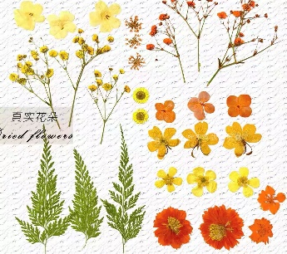 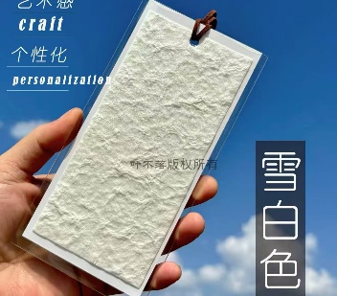
 | diy桂花手机、手串链材料包（桂花花瓣挂件、玉兔挂件、玉石串珠、手串线绳、手机链挂扣等） | 60.00 | 套 |  | 1.00 | 0.00 | 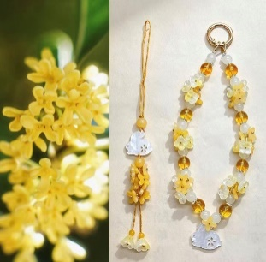 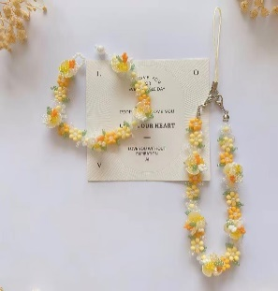
气模 | 定制兔子气模4个（高度分别约为3.5m，3m，2m，1.8m 平纹尼充气 含灯光） | 1.00 | 组 |  | 1.00 | 0.00 | 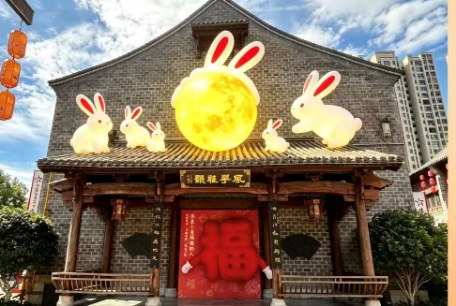
 | 定制兔耳月气模（平纹尼充气 约5m含灯光） | 1.00 | 个 |  | 1.00 | 0.00
剥玉米大赛 （10.1—10.2） | 地贴（8*6m 黑底喷绘附斜纹膜） | 48.00 | 平方米 |  | 1.00 | 0.00
 | 干玉米棒子 | 400.00 | 根 |  | 1.00 | 0.00
 | 竹编盘子（直径26cm） | 15.00 | 个 |  | 1.00 | 0.00
 | 蒲团双层坐垫（直径约40cm） | 15.00 | 个 |  | 1.00 | 0.00
 | 道具（头巾、袖套） | 60.00 | 组 |  | 1.00 | 0.00 | 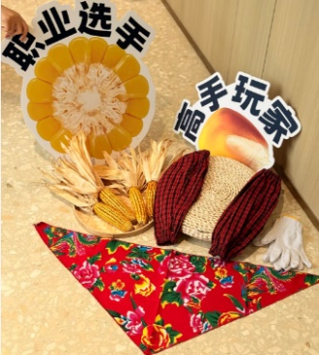
 | 劳保手套 | 30.00 | 双 |  | 1.00 | 0.00
 | 手举牌（50*50cm*2、60*70cm*2、50*70*2 kt板） | 2.04 | 平方米 |  | 1.00 | 0.00
 | 主持人 | 1.00 | 人 |  | 2.00 | 0.00
 | 拉杆音响（含话筒） | 1.00 | 个 |  | 1.00 | 0.00 |  | 第一天原价400元，第二天半价200元
 | 兼职人员 | 1.00 | 个 |  | 2.00 | 0.00
打卡墙 | 爱心打卡墙（木质结构+定制户外加厚车贴画面 含配重 高度约4m） | 1.00 | 组 |  | 1.00 | 0.00 | 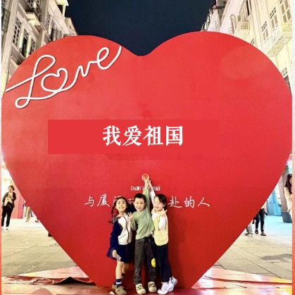
伴手礼 | 中秋花灯 | 50.00 | 份 |  | 1.00 | 0.00 | 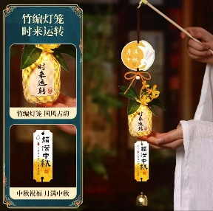
 | 有钱花擦手巾 | 100.00 | 份 |  | 1.00 | 0.00 | 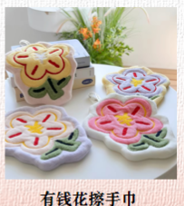
 | 手机支架 | 100.00 | 份 |  | 1.00 | 0.00 | 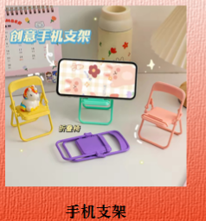
 | 可爱指甲钳 | 100.00 | 份 |  | 1.00 | 0.00 | 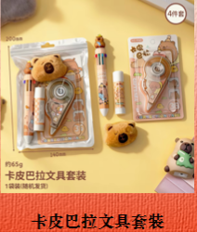 
 | 软豆豆镜梳 | 100.00 | 份 |  | 1.00 | 0.00 | 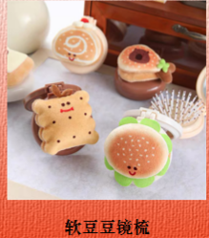
代金券 | 罍+村代金券（8.6*16.6cm 双胶纸 双面印刷） | 2000.00 | 张 |  | 1.00 | 0.00
 | 罍+村5元代金券代付费用 | 1.00 | 项 | 10000.00 | 1.00 | 10000.00 |  | 不可竞价代走账，10000元含税费用
商户活动展架 | 告知牌（60*90cm*40kt板） | 21.60 | 平方米 |  | 1.00 | 0.00
官方兑换点位 | 告知牌（60*90cm*2kt板） | 1.08 | 平方米 |  | 1.00 | 0.00
 | 兼职人员 | 1.00 | 人 |  | 3.00 | 0.00
 | 抽奖箱（50*50cm kt板） | 1.00 | 个 |  | 1.00 | 0.00
 | 抽奖券纸条（8*16cm 双胶纸 双面印刷） | 300.00 | 张 |  | 1.00 | 0.00
其他 | 警示牌（30*24cm*10 kt板） | 0.72 | 平方米 |  | 1.00 | 0.00
 | 铁马画面（195*195cm*28 户外kt板） | 106.47 | 平方米 |  | 1.00 | 0.00
 | 摄影摄像 | 2.00 | 人 |  | 2.00 | 0.00 |  | 9月25日，10月1日共计两场摄影摄像
 | 人员安装 | 10.00 | 人 |  | 1.00 | 0.00
 | 电线 | 100.00 | 米 |  | 1.00 | 0.00
 | 时控 | 1.00 | 个 |  | 1.00 | 0.00
 | 登高车 | 2.00 | 辆 |  | 1.00 | 0.00 |  | 含撤场
 | 运输 | 4.00 | 辆 |  | 1.00 | 0.00
暂列金 |  |  |  |  |  | 3000.00 |  | 不可竞价
 |  |  |  |  |  | 14600.00
 |  |  |  |  |  | 876.00
 |  |  |  |  |  | 15476.00

